测试20180920
问题页面 | 问题描述 | 手机截图 | 修改状态
首页 | 付费公司板块支付完成以后回到首页颜色没有改变，还是原来一样 | 应该是这样的 | 确实是bug，因为没有重新加载数据，已修复
 | 答题首页缺少：1、估值记录；2、一段文字描述 | 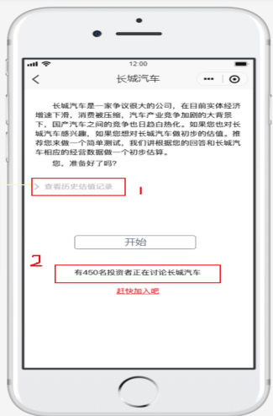 | 2的文字描述有的啊
 | 点击开始答题，问题后台已经设置，但是前端是空白 |  | 已修复
 | 已经支付过的公司板块，再次点击进入应该出现估值结果页，不是查看问卷页 |  | 赶紧如果直接去看结果也，就看不了那个图了，会不会怪怪的
 | 上下滑动界面时会变成公司板块里面的文字上下滑动 |  | 已修复

